Форма-отчета 22
 |  |  |  |  |  |  |  |  |  |  |  | Курс СКВ | 10,500.00
 | Бизнес план
 | Производство мармеладной продукции
1 | Проект
 | Цель проекта | Производство мармелада в ассортименте
 | Стоимость проекта, $ | $322,366
 | Выручка при полной мощности, $ | $661,111
 | Спрос на продукцию проекта на рынке, $ | $279,792,000
 | Срок окупаемости (DPP) (месяц) | 48
 | Место размещения проекта | Все регионы Узбекистана
2 | Продукция
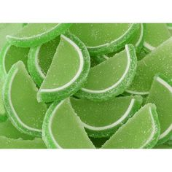
 | Наименование продукции | Желейный мармелад |  |  | мармелад "Желейный формовой" |  |  | мармелад «Грушевые дольки»
 | 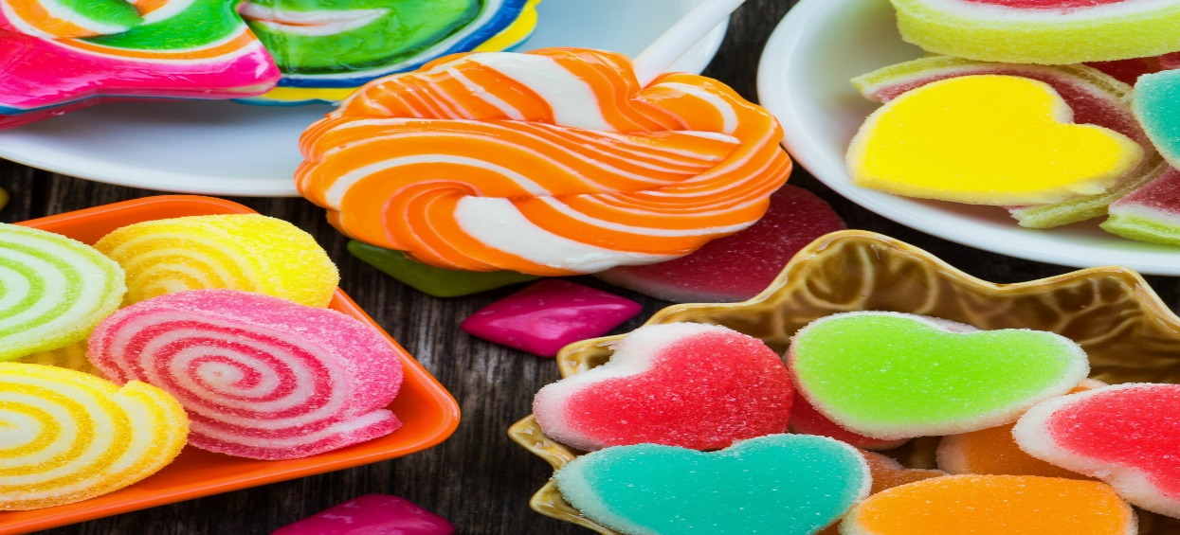 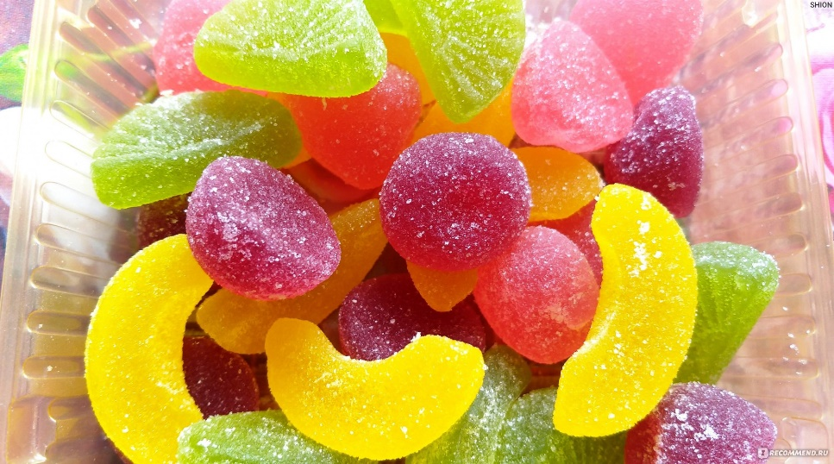 | 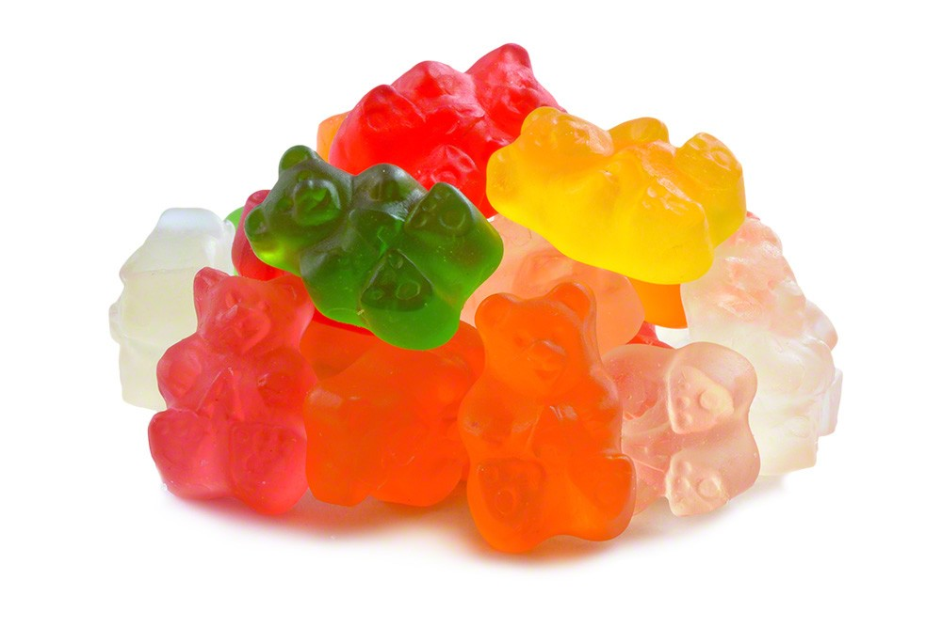
 | Свойства готовой продукции: | Фруктово-ягодный десерт помогает регулировать уровень холестерина и нормализует метаболизм. Кроме этого, он улучшает функционирование поджелудочной железы и печени, а также ускоряет восстановление тканей в случае ранений либо ожогов. Лакомство на основе агар-агара способно сбивать аппетит, оно поддерживает функционирование печени, оказывает слабительное действие и обогащает организм йодом. Если говорить о жевательном мармеладе, то его можно использовать для ослабления неврозов и укрепления связок и хрящей. Он может оказать успокаивающее действие, избавить от бактерий в ротовой полости, поддержать активность мозга и укрепить иммунную систему.
 |  | Полезные свойства натурального мармелада: снижает уровень вредного холестерина; выводит из организма вредные вещества и соединения; улучшает работу печени; нормализует работу поджелудочной железы; ускоряет регенерацию кожи в случае ее повреждения; облегчает симптомы похмелья; помогает контролировать аппетит; стимулирует более интенсивную работу кишечника; оказывает слабительное воздействие; нормализует процессы пищеварения; хорошо влияет на настроение и работоспособность; улучшает состояние волос и ногтей; повышает метаболизм; благотворно влияет на эндокринную систему.
 |  | Согласно классическому рецепту, сладость изготавливается из натурального фруктового сырья, а фрукты сами по себе являются продуктами достаточно полезными. Поэтому высококачественный мармелад будет обладать теми же качествами и минеральным составом, что и фрукты, на основе которых лакомство было приготовлено. В составе продукта используется минимум вредных искусственных компонентов, что также является несомненным достоинством. Пектин, придающий сладости нужную консистенцию, хорошо воздействует на работу нашей пищеварительной системы, облегчая переваривание пищи и улучшая моторику кишечника. Кроме того, данное вещество помогает очистить организм от зашлакованности и вывести токсичные соединения. Кроме того, пектин регулирует уровень холестерина и сахара, очищает сосуды, улучшает циркуляцию крови и ускоряет обменные процессы и насыщение тканей и клеток организма. Положительно воздействует сладость на здоровье и работу печени, селезенки, мочевыводящих каналов. Регулярное умеренное потребление мармелада способно снизить риск множества болезней этих органов. Богат сладкий десерт и аскорбиновой кислотой, необходимой для нормальной работы иммунной системы и повышающей общую устойчивость организма к болезням. Лакомство помогает справиться с интоксикацией организма, последствиями отравления. Обязательно нужно есть мармелад людям, проживающим в мегаполисах и загрязненных местах (близ промышленных предприятий или оживленных дорог), поскольку сладость выводит из организма шлаки и токсины. В составе любого мармелада практически отсутствуют жиры, так что лакомство в умеренном количестве может включаться даже в диетическое питание. Сладость, приготовленная с использованием желатина, оказывает благотворное влияние на здоровье и состояние костей и суставов, повышает их гибкость, стимулирует рост и ускоряет восстановление. Также мармелад снижает хрупкость костей, служит профилактикой болезней и травм опорно-двигательного аппарата. Лакомство хорошо воздействует и на нервную систему и п
 |  |  |  |  |  |  |  |  |  |  |  |  |  | Бентонитовые маты
 | Область применения | Пищевая продукция
 | Формы упаковки и транспортировки | Мармелад изготавливают завёрнутым и незавёрнутым, фасованным, весовым и штучным. Мармелад укладывают рядами в коробки из картона, массой нетто не более 800 г, фасуют в алюминиевую фольгу, массой нетто не более 150 г, в пакеты из целлофана, полимерных плёнок и коробки из полимерных материалов, разрешённых к применению органами Госсанэпиднадзора, массой нетто не более 600 г, в комбинированные банки, массой не более 375г. Мармелад «Апельсиновые и лимонные дольки» допускается фасовать насыпью в коробки, массой нетто до 500г.При упаковывании мармелада в коробки допускается помещать каждое изделие в филейчик из пергамента, подпергамента, парафинированной бумаги или в коррексы из полимерных материалов. Краски на этикетках должны быть стойкими, немаркими, без запаха. Крышки банок оклеивают бандеролью, целлофановой полоской или полиэтиленовой лентой с липким слоем.
 | Наличие документов стандартизации (ГОСТы, ТУ и др. код ТН ВЭД) | желейный мармелад изготовлен по ГОСТ 6442-89. МАРМЕЛАД Технические условия ГОСТ 6442-89 Код ТН ВЭД 1704 906 500
 | Прочие свойства
 | Производители аналогичной продукции, бренды и торговые знаки | "BONU CHOCOLATE" ООО, "CRAFERS" ТМ, "GLORY FOOD" ООО и др.
 | Оптовые цены на готовую продукцию на рынке в среднем $/ т, кв.м. | $1.10 |  |  | $1.87 |  |  | $0.42
 | Общая проектная мощность, кг / в год | 624,000 |  |  |  |  |  |  |  |  |  |  | 187200
 | Проектная мощность по каждой продукции, кг/год | 0.3 |  |  | 0.3 |  |  | 0.4
 |  | 187,200 |  |  | 187,200 |  |  | 249,600
 | Выручка при полной мощности, $ в год | 206,648 |  |  | 350,676 |  |  | 103,786.65
 |  | $661,110.56
3 | Спрос
 | Местный рынок
 | Перечень потребителей продукции или услуги | Население от 3 лет и старше
 | Количество конечных потребителей продукции или услуги | более 25 млн. человек
 | Норма потребления (в год на 1 чел) | 50 грамм в день в течении 90 дней в году
 | Прогноз повышения потребления, спроса | 10%
 | Спрос на продукцию проекта на этом рынке, тонна | 112,500
 | Спрос на продукцию проекта на этом рынке, млн.$ | $124.19
 | Какие льготы и преференции, а также законы и правила применяются для проекта | В целях консервативноого подхода в расчетах учтены все налоги
 | Спрос на продукцию проекта, $ | 150.80
 | Дополнительный анализ статистической информации (импорт/экспорт, объем производства, статистика цен и др.) в Узбекистане
 | Наименование |  | 2017 | 2018 | 2019 год
 | Объем импорта продукции проекта (Узбекистан), $, (для прогноза импортзамещения) |  | 5,315,000.00 | 7,044,000.00 | 13,170,000.00
 | Объем экспорта продукции проекта (Узбекистан),. $ (для выявления зарубежных импортеров) |  | 5,431,000.00 | 4,764,000.00 | 4,714,000.00
 | Какие льготы и преференции, а также законы и правила применяются для проекта | В целях консервативноого подхода в расчетах учтены все налоги
 | Спрос на продукцию проекта, $ | 17,884,000
 | Внешник рынок
 | Дополнительный анализ статистической информации (импорт/экспорт) в странах СНГ , коротко объемы рынка для рассматриваемого проекта, все исходные данные для расчета:
 | Страны |  | 2017 | 2018 | 2019 |  | в среднем
 | Казахстан импорт, $ |  | 67,092,000 | 69,529,000 | 71,010,000 |  | 69,210,333.33
 | Россия импорт, $ |  | 182,824,000 | 182,765,000 | 190,898,000 |  | 185,495,667
 | Украина импорт, $ |  | 35,694,000 | 44,633,000 | 0 |  | 26,775,666.67
 | Законы, правила, пощлины и льготы
 | Спрос на этом рынке, $ | 261,908,000
 | Выводы
 | Итого объем спроса (экспорт/местный рынок), $ | $261,908,000 |  |  |  |  | $17,884,000
 | План продаж (экспорт/местный рынок), % | 70% |  |  |  |  | 30%
 | Доля продаж проекта на рынке, % | 0.18% |  |  |  |  | 1.1%
4 | Оборудование
 | Ведущие производители оборудования проекта, существующие передовые технологии и др. обзорные сведения | Китай
 | Примеры коммерческих предложений по оборудованию | "Мега Пауэр Гонконг Групп Ко Лтд" |  |  |  |  | Shanghai Target Industry Co., Ltd.
 | Производительность , (количество/в год) | 150кг в час |  |  |  |  | 150 кг/ч

 | Стоимость комплекта оборудования, $ | $150,000 |  |  |  |  | $34,990
 | Контакты поставщика, сайт, ссылка в интернете | https://asia-business.ru/torg/complex/vegetable/vegetable_1842.html |  |  |  |  | https://russian.alibaba.com/product-detail/automatic-cbd-gummy-candy-depositor-machine-62249011508.html?spm=a2700.8699010.normalList.10.1126458cqbZW8J&s=p
 | Кратко описание технологического процесса изготовления ГП в предлагаемом оборудовании | растворитель сахара+растапливание желатина→цистерна хранения→ миксер→ аппарат осаждения и формовки→ охлаждение→ покрытие сахаром→сушка→упаковка
 | Перечень сырья и его расход, рецептура (потери сырья) чтобы получить ГП (за единицу, за определенный объем) на этом оборудовании | Белый сахар, глюкоза, желатине, пищевые и цветовые добавки, фруктовая патока
 | Перечень энергетических ресурсов (электричества, топливо, вода и др.) и его расход при работе оборудования по получению ГП | электричество, топливо, вода и др.
 | Площадь здания, сооружения необходимого для размещения данного оборудования, кв.м. | 1850
 | Количество работников в смену (в сутки, в сезон) при эксплуатации данного оборудования | 67
 | Сведения о выбранном оборудовании
 | Гарантируемая производительность, в год, | 150кг в час
 | Страна происхождения оборудования | Китай
 | Общая стоимость комплекта оборудования | 150,000.00
 | Занимаемая площадь оборудования, кв.м. | 1850
 | Срок поставки и ввода оборудования, мес. | 6
 | Перечень оборудования закупаемая на местном рынке | Трансформатор, тележки, транспорт и др.
5 | Сырье и ресурсы
 | Наименование перечень основного сырья, материалов, упаковки | сахар | патока | агар | лимонную кислоту | красители | ароматизатор,Ароматизатор пищевой «Дюшес» | пищевые и вкусовые добавки | эссенцию | Пектин цитрусовый | Цитрат натрия
 | Источники сырья (местный или импорт) | местный | местный | местный | местный | местный | местный
 | РЕЦЕПТУПА % (Коротко рецептура расхода сырья, гр/ шт. готовой продукции) | 109.75 | 44.26 | 1.75 | 1.19 | 0.08 | 0.090 | 0.80 | 0.16 | 0.02 | 0.01
 | Перечень энергетических ресурсов, ед. изм. | Эл. Энергия,КВт |  | Вода, куб.м. | Природный газ, куб.м. |  | топливо, тонн | Прочее |  |  | Прочее
 | Потребность в энергетических ресурсах в год | 133,120 |  | 1,497.60 |  |  |  | нет |  |  | нет
 | Тарифы, $ | 0.04 |  | 0.17 | 0.06 |  | 660

6 | Место размещения проекта
 | Регион места размещения | Все регионы Узбекистана
 | Юридический адрес проекта | Будет уточнено
 | Наличие сырья | 0
 | Наличие мощностей инженерной инфраструктуры (готовое здание, газ, электр, вода и прочее) | Будет уточнено
 | Наличие дорожной инфраструктуры (ж-д, авто дороги и др.) | Будет уточнено
 | Другие параметры места размещения проекта | 0
 | Другие параметры места размещения проекта | Будет уточнено
 | Существующие здания и прочие основные фонды | Будет уточнено
 | Занимаемая площадь проекта, Га, в том числе: | 0.28
 | Площадь производственных зданий и сооружений | 0.185
 | Площадь прилегающей к зданиям территории | 0.0925

7 | Экономическая эффективность
 | Стоимость проекта, $, в том числе | $322,366
 | Показатели | Затраты в национальной валюте | Затраты в СКВ | Всего | Структура |  |  | Займ / кредит | Местный инвестор | Иностранный инвестор
 | Проектирование | 4,162 | 0 | 4,162 | 1% |  |  | 0 | 4,162 | 0
 | Здания, сооружения, земля | 83,250 | 0 | 83,250 | 26% |  |  | 0 | 83,250 | 0
 | Основное оборудование | 0 | 150,000 | 150,000 | 47% |  |  | 0 | 0 | 150,000
 | Вспомогательное оборудование | 15,000 | 0 | 15,000 | 5% |  |  | 0 | 15,000 | 0
 | Транспортные расходы, шеф-монтаж, обучение | 0 | 10,500 | 10,500 | 3% |  |  | 0 | 0 | 10,500
 | Прочие фиксированные активы | 4,913 | 8,025 | 12,938 | 4% |  |  | 0 | 4,913 | 8,025
 | Всего Фиксированные Активы | 107,325 | 168,525 | 275,850 | 86% |  |  | 0 | 107,325 | 168,525
 | структура | 39% | 61% | 100% | 0% |  |  | 0 | 0 | 1
 | Запасы сырья и материалов (3 месяцов) | 40,999 | 0 | 40,999 | 13% |  |  | 0 | 40,999 | 0
 | Финансовые издержки | 2,146 | 3,371 | 5,517 | 2% |  |  | 0 | 0 | 5,517
 | ВСЕГО ПЕРВОНАЧАЛЬНАЯ СТОИМОСТЬ ПРОЕКТА | 150,471 | 171,896 | 322,366 | 100% |  |  | 0 | 148,324 | 174,042
 | Структура | 47% | 53% | 100% | 0% |  |  | 0% | 46% | 54%
 | Прямые инвестиции, $ в том числе: | $322,366
 | Вклад местного инвестора (инициатора), $ | $148,324
 | Вклад иностранного инвестора, $ | $174,042
 | Кредиты или займы, $ | 0

 | Потоки наличности
 | Годы | 1 год | 2 год | 3 год | 4 год | 5 год | 6 год | 7 год | 8 год | 9 год | 10 год
 | Притоки наличности | 0 | 330,555 | 396,666 | 462,777 | 528,888 | 595,000 | 595,330 | 595,661 | 595,991 | 596,322
 | Оттоки наличности | 322,366 | 269,516 | 314,665 | 359,814 | 404,963 | 450,111 | 454,860 | 455,086 | 481,637 | 481,863
 | Чистый поток наличности | (322,366) | 61,039 | 82,001 | 102,964 | 123,926 | 144,888 | 140,470 | 140,574 | 114,354 | 114,459
 | Срок окупаемости (DPP) (месяц) | 48
 | Внутренная норма доходности (IRR),% | 27.8%
 | Чистая приведенная ценность (NPV), $ | 490,874
 | Индекс доходности инвестиций ( (PI) | 2.48
 | Количество рабочих мест | 16
 | Количество рабочих мест на 1 млн. $ инвестиций | 50
 | Налоговые льготы и преференции по проекту | В целях консервативноого подхода в расчетах учтены все налоги
8 | Преимущества, недостатки и нерешенные вопросы
 | Сильные стороны (Преимущества проекта) | Высокий спрос, Подержка государства отрасли относительная независимость сырья от внешних рынков (основное сырьё- на местном рынке в избытке)
 | Слабые стороны | Недостаток дизайнеров отрасли, отсутствие собственной сети дистрибуции
 | Возможности | Расширение экспорта, снижение себестоимости в счет использования натурального сырья
 | Угрозы (недостатки) | Высокая конкуренция Наличие на рынке дешевой и низкокачественной продукции
 | Нерешенные вопросы и необходимые меры: | Необходимо изыскать добровольного инициатора проекта с достаточным собственным капиталом ввиде здания, строительных работ, оплаты части вспомогательного оборудования, запаса сырья и проектирования ПСД
 |  | Необходимо изыскать место реализации проекта c коммунальной и дорожной инфраструктурой
 |  | Необходимо изыскать партнера (в том числе иностранного инвестора) заинтересованного в участии в проекте инвестициями для оплаты стоимости оборудования и его доставки, обучения персонала и финансовых издержек.
 |  | Для открытия финансирования необходимо разработать и утвердить ПСД и выбрать поставшиков оборудования, строительных работ, сырья и материалов и заключить с ними договоры

Рейтинг инициатора проекта

Рейтинг готовности инвестиционного проекта

